购车分期付款计算表
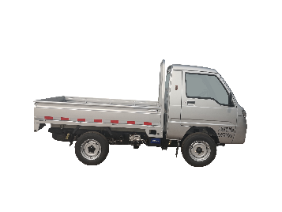
漳州市闽佳信新能源汽车贸易有限公司
 | 贷款84000元
 | 利息5.4厘

现款购车价格 | ￥95,200
首付款 | ￥11,200
贷款额 | ￥84,000
年利率（5.4厘） | 12.000%
还款期限（月） | 36

3年利息总额 | 16440.072874
每月月供付款 | (￥2,790)
还款总额 | 100440.07287

德力物流车
购车分期付款计算表

